roe.mean>15
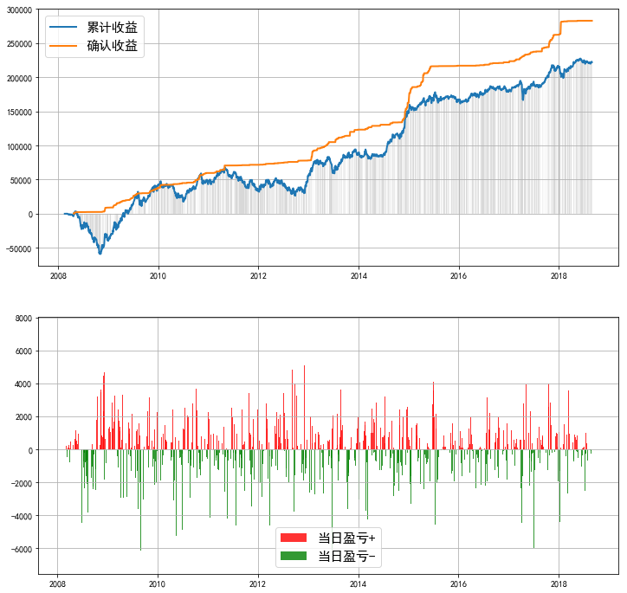
====== | 策略回测报告 | ======
------ | 投资时间 | ------
20070201 | ~ | 20180829
------ | 业绩表现 | ------
实际投入资金 | 93959.34
当前持仓总市值 | 320072.72
总收益率 | 240.65%
资金利用效率
------ | 回撤情况 | ------
回撤计算已完成，用时 | 0.083 | 秒
最大回撤 | -62763.37, | 2008-05-05 | 0:00:00 | ~ | 2008-11-05 | 0:00:00
---- | 逐年收益及回撤 | ----
年份 | 收益 | 回撤 | 起止时间
2008 | -39820.56 | #NAME? | 2008-02-18 | 0:00:00 | ~ | 2008-02-26 | 0:00:00
2009 | 80441.7 | -471.48% | 2009-04-20 | 0:00:00 | ~ | 2009-04-29 | 0:00:00
2010 | 2857.39 | -63.16% | 2010-01-18 | 0:00:00 | ~ | 2010-07-02 | 0:00:00
2011 | -11152.08 | -51.31% | 2011-05-03 | 0:00:00 | ~ | 2011-12-29 | 0:00:00
2012 | 22690.46 | -49.51% | 2012-05-08 | 0:00:00 | ~ | 2012-09-27 | 0:00:00
2013 | 33350.97 | -29.27% | 2013-05-21 | 0:00:00 | ~ | 2013-07-09 | 0:00:00
2014 | 57776.52 | -14.80% | 2014-02-20 | 0:00:00 | ~ | 2014-03-28 | 0:00:00
2015 | 11896.14 | -8.75% | 2015-07-13 | 0:00:00 | ~ | 2015-08-04 | 0:00:00
2016 | 13245.51 | -4.63% | 2016-10-25 | 0:00:00 | ~ | 2016-12-29 | 0:00:00
2017 | 33366.53 | -14.56% | 2017-03-24 | 0:00:00 | ~ | 2017-04-17 | 0:00:00
2018 | 6382.5 | -7.78% | 2018-01-02 | 0:00:00 | ~ | 2018-02-02 | 0:00:00
------ | 参数设定 | ------
----- | Backtest | Info | -----
Pool:
601021.SH | 002008.SZ | 002202.SZ | 000625.SZ | 000423.SZ | 600066.SH | 603288.SH | 601166.SH | 601877.SH | 601088.SH | 300136.SZ | 600104.SH | 002475.SZ | 600585.SH | 600340.SH | 601318.SH | 002050.SZ | 000895.SZ | 600309.SH | 300003.SZ | 300072.SZ | 000786.SZ | 600153.SH | 601006.SH | 300124.SZ | 600048.SH | 300015.SZ | 601633.SH | 002294.SZ | 600089.SH | 600406.SH | 600660.SH | 600570.SH | 002236.SZ | 002310.SZ | 300408.SZ | 600887.SH | 002146.SZ | 600816.SH | 601888.SH | 002739.SZ | 002415.SZ | 600177.SH | 002241.SZ | 002450.SZ | 000858.SZ | 000963.SZ | 002304.SZ | 000651.SZ | 000568.SZ | 002081.SZ | 000876.SZ | 601899.SH | 600886.SH | 002085.SZ | 000540.SZ | 600674.SH | 600688.SH | 600271.SH | 000069.SZ | 000002.SZ | 600398.SH | 600276.SH | 600519.SH | 000333.SZ | 300059.SZ
Duration | 250
Profit_Ceiling | 60% | 50% | 40% | 30% | 20%
Trailing_Pct | 100% | 80% | 60% | 40% | 20%
=========================

roe.mean>20
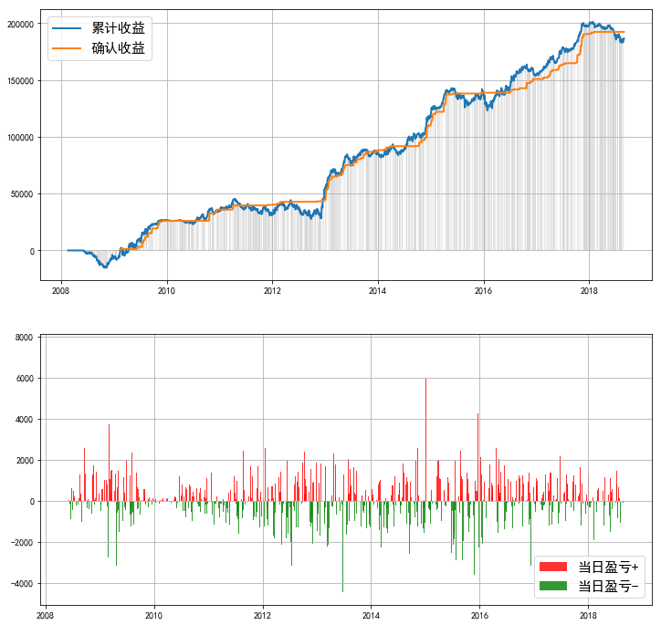
====== | 策略回测报告 | ======
------ | 投资时间 | ------
20070201 | ~ | 20180829
------ | 业绩表现 | ------
实际投入资金 | 41309.31
当前持仓总市值 | 251243.59
总收益率 | 508.20%
资金利用效率
------ | 回撤情况 | ------
回撤计算已完成，用时 | 0.098 | 秒
最大回撤 | -19665.10, | 2015-05-26 | 0:00:00 | ~ | 2016-01-29 | 0:00:00
---- | 逐年收益及回撤 | ----
年份 | 收益 | 回撤 | 起止时间
2008 | -5158.87 | #NAME? | 2008-02-18 | 0:00:00 | ~ | 2008-06-03 | 0:00:00
2009 | 31983.04 | -298.62% | 2009-02-23 | 0:00:00 | ~ | 2009-03-16 | 0:00:00
2010 | 7684.86 | -15.10% | 2010-11-08 | 0:00:00 | ~ | 2010-11-24 | 0:00:00
2011 | -2403.6 | -32.01% | 2011-04-13 | 0:00:00 | ~ | 2011-12-16 | 0:00:00
2012 | 23376.31 | -37.56% | 2012-05-07 | 0:00:00 | ~ | 2012-09-27 | 0:00:00
2013 | 32704.05 | -11.85% | 2013-05-31 | 0:00:00 | ~ | 2013-07-09 | 0:00:00
2014 | 31693.15 | -10.34% | 2014-04-14 | 0:00:00 | ~ | 2014-05-21 | 0:00:00
2015 | 15032.75 | -11.96% | 2015-05-26 | 0:00:00 | ~ | 2015-08-26 | 0:00:00
2016 | 19596.11 | -9.95% | 2016-01-06 | 0:00:00 | ~ | 2016-01-29 | 0:00:00
2017 | 42646.37 | -3.74% | 2017-04-26 | 0:00:00 | ~ | 2017-05-15 | 0:00:00
2018 | -12128.58 | -9.10% | 2018-01-24 | 0:00:00 | ~ | 2018-08-20 | 0:00:00
------ | 参数设定 | ------
----- | Backtest | Info | -----
Pool:
600585.SH | 600309.SH | 601166.SH | 600688.SH | 002714.SZ | 601633.SH | 002146.SZ | 600519.SH | 000651.SZ | 300124.SZ | 000963.SZ | 002294.SZ | 300003.SZ | 601877.SH | 603288.SH | 600660.SH | 002415.SZ | 000423.SZ | 600816.SH | 600153.SH | 600340.SH | 002236.SZ | 600276.SH | 600406.SH | 000858.SZ | 002310.SZ | 000895.SZ | 000540.SZ | 600066.SH | 000333.SZ | 300408.SZ | 002081.SZ | 300017.SZ
Duration | 250
Profit_Ceiling | 60% | 50% | 40% | 30% | 20%
Trailing_Pct | 100% | 80% | 60% | 40% | 20%
=========================

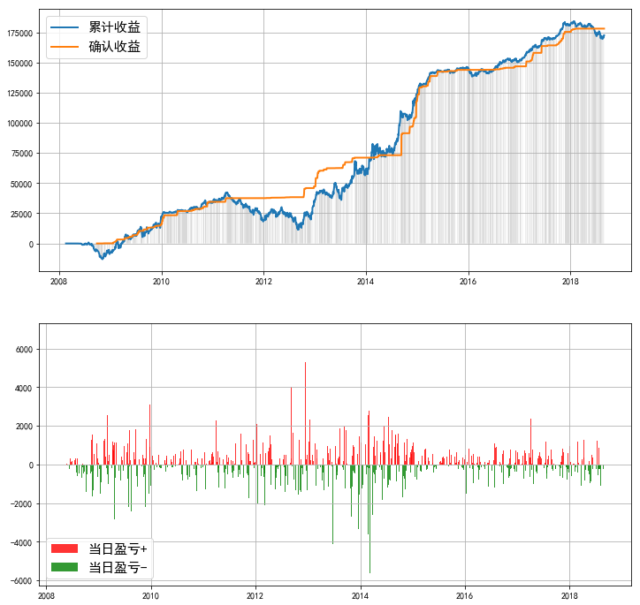
====== | 策略回测报告 | ======
------ | 投资时间 | ------
20070201 | ~ | 20180829
------ | 业绩表现 | ------
实际投入资金 | 32541.24
当前持仓总市值 | 230002.94
总收益率 | 606.80%
资金利用效率
------ | 回撤情况 | ------
回撤计算已完成，用时 | 0.172 | 秒
最大回撤 | -30957.14, | 2011-04-13 | 0:00:00 | ~ | 2012-09-06 | 0:00:00
---- | 逐年收益及回撤 | ----
年份 | 收益 | 回撤 | 起止时间
2008 | -7834.29 | #NAME? | 2008-02-18 | 0:00:00 | ~ | 2008-05-20 | 0:00:00
2009 | 28291.56 | -253.36% | 2009-02-16 | 0:00:00 | ~ | 2009-03-04 | 0:00:00
2010 | 11944.02 | -10.80% | 2010-11-08 | 0:00:00 | ~ | 2010-11-18 | 0:00:00
2011 | -15177.31 | -56.94% | 2011-04-13 | 0:00:00 | ~ | 2011-12-28 | 0:00:00
2012 | 17093.48 | -62.28% | 2012-05-08 | 0:00:00 | ~ | 2012-09-06 | 0:00:00
2013 | 25467.61 | -28.17% | 2013-05-28 | 0:00:00 | ~ | 2013-07-09 | 0:00:00
2014 | 60972.66 | -15.27% | 2014-02-17 | 0:00:00 | ~ | 2014-02-28 | 0:00:00
2015 | 18859.06 | -2.11% | 2015-08-10 | 0:00:00 | ~ | 2015-08-26 | 0:00:00
2016 | 7082.89 | -4.52% | 2016-01-06 | 0:00:00 | ~ | 2016-01-29 | 0:00:00
2017 | 29486.97 | -1.69% | 2017-11-22 | 0:00:00 | ~ | 2017-12-28 | 0:00:00
2018 | -9612.69 | -8.02% | 2018-01-26 | 0:00:00 | ~ | 2018-08-20 | 0:00:00
------ | 参数设定 | ------
----- | Backtest | Info | -----
Pool:
600309.SH | 002202.SZ | 601166.SH | 002714.SZ | 600177.SH | 601633.SH | 002146.SZ | 600519.SH | 000651.SZ | 300015.SZ | 600398.SH | 000963.SZ | 002304.SZ | 600031.SH | 002294.SZ | 601877.SH | 603288.SH | 600660.SH | 002415.SZ | 000423.SZ | 600340.SH | 002236.SZ | 002153.SZ | 600276.SH | 600406.SH | 002008.SZ | 000858.SZ | 000895.SZ | 000625.SZ | 000671.SZ | 600066.SH | 000333.SZ | 300136.SZ | 002081.SZ | 300408.SZ
Duration | 250
Profit_Ceiling | 60% | 50% | 40% | 30% | 20%
Trailing_Pct | 100% | 80% | 60% | 40% | 20%
=========================
正在生成图像...

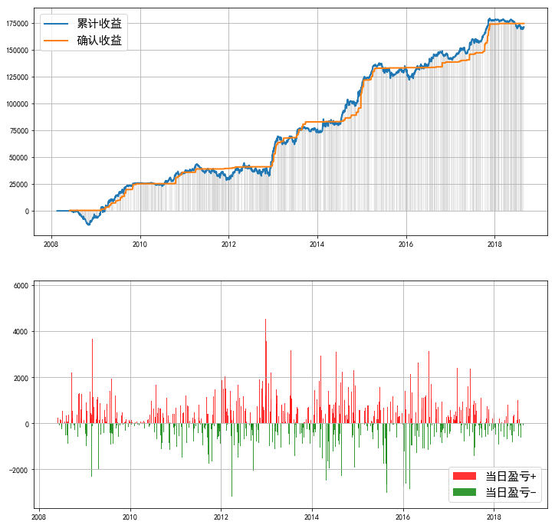
====== | 策略回测报告 | ======
------ | 投资时间 | ------
20070201 | ~ | 20180829
------ | 业绩表现 | ------
实际投入资金 | 32633.15
当前持仓总市值 | 229697.6
总收益率 | 603.88%
资金利用效率
------ | 回撤情况 | ------
回撤计算已完成，用时 | 0.165 | 秒
最大回撤 | -15661.63, | 2015-05-26 | 0:00:00 | ~ | 2016-01-29 | 0:00:00
---- | 逐年收益及回撤 | ----
年份 | 收益 | 回撤 | 起止时间
2008 | -5071.84 | #NAME? | 2008-02-18 | 0:00:00 | ~ | 2008-05-27 | 0:00:00
2009 | 31042.76 | -135.91% | 2009-02-23 | 0:00:00 | ~ | 2009-03-02 | 0:00:00
2010 | 8979.32 | -11.94% | 2010-09-07 | 0:00:00 | ~ | 2010-09-17 | 0:00:00
2011 | -4390.37 | -34.43% | 2011-04-13 | 0:00:00 | ~ | 2011-12-16 | 0:00:00
2012 | 26023.71 | -27.30% | 2012-05-07 | 0:00:00 | ~ | 2012-11-29 | 0:00:00
2013 | 20874.19 | -11.13% | 2013-05-17 | 0:00:00 | ~ | 2013-06-26 | 0:00:00
2014 | 38599.82 | -8.31% | 2014-02-19 | 0:00:00 | ~ | 2014-03-11 | 0:00:00
2015 | 14204.1 | -10.35% | 2015-05-26 | 0:00:00 | ~ | 2015-08-26 | 0:00:00
2016 | 11960.75 | -7.29% | 2016-01-06 | 0:00:00 | ~ | 2016-01-29 | 0:00:00
2017 | 35004.54 | -3.79% | 2017-04-26 | 0:00:00 | ~ | 2017-05-09 | 0:00:00
2018 | -6481.89 | -5.36% | 2018-03-12 | 0:00:00 | ~ | 2018-08-20 | 0:00:00
------ | 参数设定 | ------
----- | Backtest | Info | -----
Pool:
600585.SH | 600309.SH | 002202.SZ | 601166.SH | 600570.SH | 002714.SZ | 601633.SH | 002146.SZ | 600519.SH | 000651.SZ | 300015.SZ | 000963.SZ | 002304.SZ | 002294.SZ | 601877.SH | 603288.SH | 600660.SH | 002415.SZ | 600816.SH | 600153.SH | 600340.SH | 002236.SZ | 002153.SZ | 600276.SH | 600406.SH | 601225.SH | 002008.SZ | 000858.SZ | 000895.SZ | 000540.SZ | 000002.SZ | 600066.SH | 002508.SZ | 000333.SZ | 300408.SZ | 002081.SZ
Duration | 250
Profit_Ceiling | 60% | 50% | 40% | 30% | 20%
Trailing_Pct | 100% | 80% | 60% | 40% | 20%
=========================
正在生成图像...

